상품제안서
전면 풀컬러 휴대용 방수매트 폴리옥스퍼드 돗자리(소) | 상품코드: F25818

 |  |  |  |  |  |  | 02-412-0044 | www.easy1.co.kr
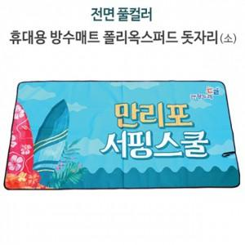

【상세/제작정보】 | 매트 사이즈 75*100cm, 75*150cm (*가격 별도문의) 기본수량 미만 인쇄시 비용 추가. 스티커 제작및 부착 비용 별도 문의.

【인쇄/포장옵션】 | / OPP(비닐)

【공급단가】 | 수량 | 100~ | 300~ | 500~ | 1,000~ | 3,000~
*VAT별도 | 단가 | 8,060원 | 7,930원 | 7,750원 | 7,440원 | 7,130원

【상품 URL】 | https://dev.easy1.co.kr:443/src/goods_detail.php?gdno=25818

